关系图
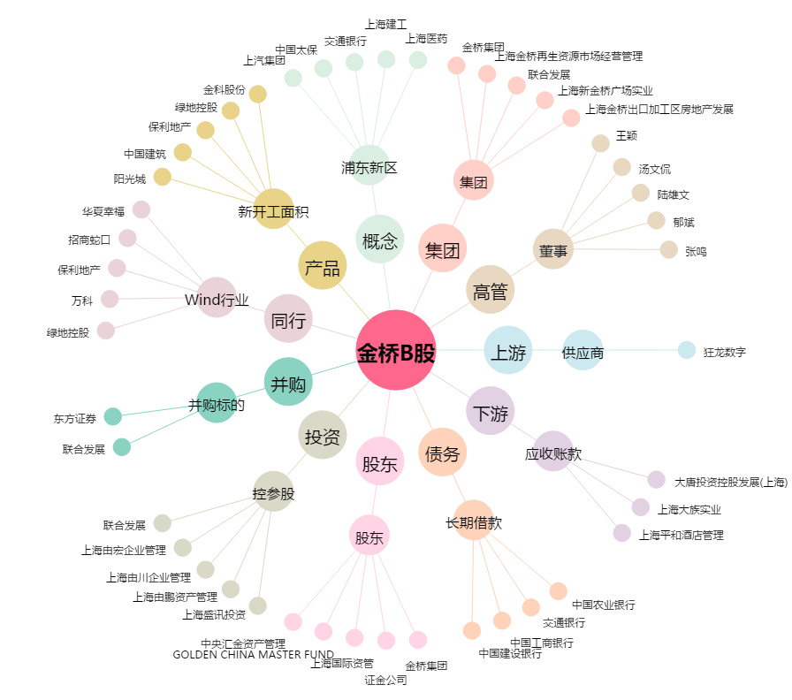
金桥B股[900911.SH] - 关系概览图

